깃 설치법
1. https://git-scm.com 사이트로 들어간뒤 저 사진을 클릭한다
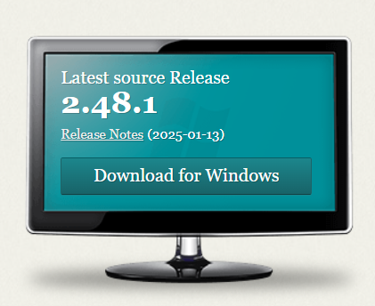

첫번째 줄에 있는 Click here to download를 클릭한다
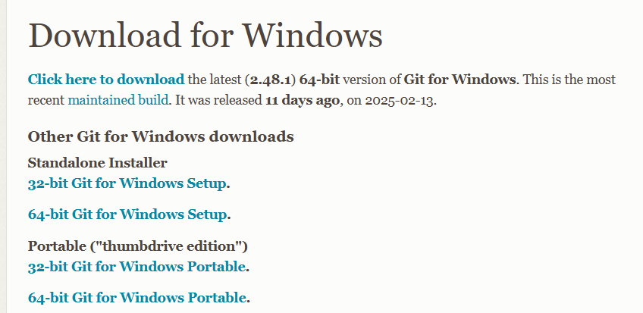

나머지 설치과정은 출력물 참고
*주의 깃설치후 재부팅 할것

